pipe&pump distri7-100-no pipe e
number of nodes: 14
capital_cost_pump_station: 166000
ps_OM_cost: 175950
water_demand: 1.095e-05
Solution Value: 701849
Solution Value 1: 17949.2
Solution Value 2: 332000
Solution Value 3: 351900
diameter[1 | 0 | 0.05] 1
diameter[1 | 0 | 0.06] -0
diameter[1 | 0 | 0.08] -0
diameter[1 | 0 | 0.1] -0
diameter[1 | 0 | 0.15] -0
diameter[1 | 0 | 0.2] -0
diameter[1 | 0 | 0.25] -0
diameter[1 | 0 | 0.3] -0
diameter[1 | 0 | 0.35] -0
diameter[1 | 0 | 0.4] -0
diameter[1 | 0 | 0.45] -0
diameter[1 | 0 | 0.5] -0
diameter[1 | 0 | 0.6] -0
diameter[1 | 2 | 0.05] 1
diameter[1 | 2 | 0.06] -0
diameter[1 | 2 | 0.08] -0
diameter[1 | 2 | 0.1] -0
diameter[1 | 2 | 0.15] -0
diameter[1 | 2 | 0.2] -0
diameter[1 | 2 | 0.25] -0
diameter[1 | 2 | 0.3] -0
diameter[1 | 2 | 0.35] -0
diameter[1 | 2 | 0.4] -0
diameter[1 | 2 | 0.45] -0
diameter[1 | 2 | 0.5] -0
diameter[1 | 2 | 0.6] -0
diameter[3 | 1 | 0.05] 1
diameter[3 | 1 | 0.06] -0
diameter[3 | 1 | 0.08] -0
diameter[3 | 1 | 0.1] -0
diameter[3 | 1 | 0.15] -0
diameter[3 | 1 | 0.2] -0
diameter[3 | 1 | 0.25] -0
diameter[3 | 1 | 0.3] -0
diameter[3 | 1 | 0.35] -0
diameter[3 | 1 | 0.4] -0
diameter[3 | 1 | 0.45] -0
diameter[3 | 1 | 0.5] -0
diameter[3 | 1 | 0.6] -0
diameter[4 | 3 | 0.05] 1
diameter[4 | 3 | 0.06] -0
diameter[4 | 3 | 0.08] -0
diameter[4 | 3 | 0.1] -0
diameter[4 | 3 | 0.15] -0
diameter[4 | 3 | 0.2] -0
diameter[4 | 3 | 0.25] -0
diameter[4 | 3 | 0.3] -0
diameter[4 | 3 | 0.35] -0
diameter[4 | 3 | 0.4] -0
diameter[4 | 3 | 0.45] -0
diameter[4 | 3 | 0.5] -0
diameter[4 | 3 | 0.6] -0
diameter[6 | 4 | 0.05] 1
diameter[6 | 4 | 0.06] -0
diameter[6 | 4 | 0.08] -0
diameter[6 | 4 | 0.1] -0
diameter[6 | 4 | 0.15] -0
diameter[6 | 4 | 0.2] -0
diameter[6 | 4 | 0.25] -0
diameter[6 | 4 | 0.3] -0
diameter[6 | 4 | 0.35] -0
diameter[6 | 4 | 0.4] -0
diameter[6 | 4 | 0.45] -0
diameter[6 | 4 | 0.5] -0
diameter[6 | 4 | 0.6] -0
diameter[7 | 5 | 0.05] 1
diameter[7 | 5 | 0.06] -0
diameter[7 | 5 | 0.08] -0
diameter[7 | 5 | 0.1] -0
diameter[7 | 5 | 0.15] -0
diameter[7 | 5 | 0.2] -0
diameter[7 | 5 | 0.25] -0
diameter[7 | 5 | 0.3] -0
diameter[7 | 5 | 0.35] -0
diameter[7 | 5 | 0.4] -0
diameter[7 | 5 | 0.45] -0
diameter[7 | 5 | 0.5] -0
diameter[7 | 5 | 0.6] -0
diameter[7 | 8 | 0.05] 1
diameter[7 | 8 | 0.06] -0
diameter[7 | 8 | 0.08] -0
diameter[7 | 8 | 0.1] -0
diameter[7 | 8 | 0.15] -0
diameter[7 | 8 | 0.2] -0
diameter[7 | 8 | 0.25] -0
diameter[7 | 8 | 0.3] -0
diameter[7 | 8 | 0.35] -0
diameter[7 | 8 | 0.4] -0
diameter[7 | 8 | 0.45] -0
diameter[7 | 8 | 0.5] -0
diameter[7 | 8 | 0.6] -0
diameter[8 | 6 | 0.05] 1
diameter[8 | 6 | 0.06] -0
diameter[8 | 6 | 0.08] -0
diameter[8 | 6 | 0.1] -0
diameter[8 | 6 | 0.15] -0
diameter[8 | 6 | 0.2] -0
diameter[8 | 6 | 0.25] -0
diameter[8 | 6 | 0.3] -0
diameter[8 | 6 | 0.35] -0
diameter[8 | 6 | 0.4] -0
diameter[8 | 6 | 0.45] -0
diameter[8 | 6 | 0.5] -0
diameter[8 | 6 | 0.6] -0
diameter[9 | 7 | 0.05] 1
diameter[9 | 7 | 0.06] 0
diameter[9 | 7 | 0.08] 0
diameter[9 | 7 | 0.1] 0
diameter[9 | 7 | 0.15] 0
diameter[9 | 7 | 0.2] 0
diameter[9 | 7 | 0.25] 0
diameter[9 | 7 | 0.3] 0
diameter[9 | 7 | 0.35] 0
diameter[9 | 7 | 0.4] 0
diameter[9 | 7 | 0.45] 0
diameter[9 | 7 | 0.5] 0
diameter[9 | 7 | 0.6] 0
diameter[9 | 10 | 0.05] 1
diameter[9 | 10 | 0.06] 0
diameter[9 | 10 | 0.08] 0
diameter[9 | 10 | 0.1] 0
diameter[9 | 10 | 0.15] 0
diameter[9 | 10 | 0.2] 0
diameter[9 | 10 | 0.25] 0
diameter[9 | 10 | 0.3] 0
diameter[9 | 10 | 0.35] 0
diameter[9 | 10 | 0.4] 0
diameter[9 | 10 | 0.45] 0
diameter[9 | 10 | 0.5] 0
diameter[9 | 10 | 0.6] 0
diameter[10 | 11 | 0.05] 1
diameter[10 | 11 | 0.06] -0
diameter[10 | 11 | 0.08] -0
diameter[10 | 11 | 0.1] -0
diameter[10 | 11 | 0.15] -0
diameter[10 | 11 | 0.2] -0
diameter[10 | 11 | 0.25] -0
diameter[10 | 11 | 0.3] -0
diameter[10 | 11 | 0.35] -0
diameter[10 | 11 | 0.4] -0
diameter[10 | 11 | 0.45] -0
diameter[10 | 11 | 0.5] -0
diameter[10 | 11 | 0.6] -0
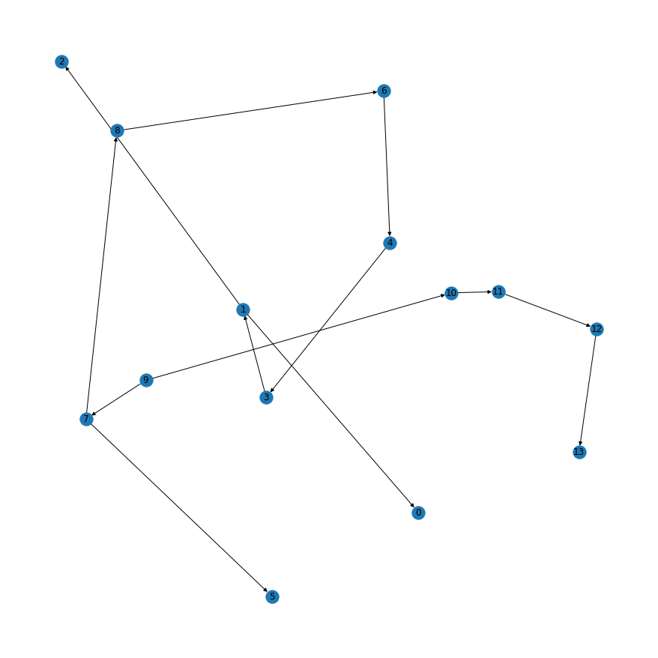
diameter[11 | 12 | 0.05] 1
diameter[11 | 12 | 0.06] -0
diameter[11 | 12 | 0.08] -0
diameter[11 | 12 | 0.1] -0
diameter[11 | 12 | 0.15] -0
diameter[11 | 12 | 0.2] -0
diameter[11 | 12 | 0.25] -0
diameter[11 | 12 | 0.3] -0
diameter[11 | 12 | 0.35] -0
diameter[11 | 12 | 0.4] -0
diameter[11 | 12 | 0.45] -0
diameter[11 | 12 | 0.5] -0
diameter[11 | 12 | 0.6] -0
diameter[12 | 13 | 0.05] 1
diameter[12 | 13 | 0.06] -0
diameter[12 | 13 | 0.08] -0
diameter[12 | 13 | 0.1] -0
diameter[12 | 13 | 0.15] -0
diameter[12 | 13 | 0.2] -0
diameter[12 | 13 | 0.25] -0
diameter[12 | 13 | 0.3] -0
diameter[12 | 13 | 0.35] -0
diameter[12 | 13 | 0.4] -0
diameter[12 | 13 | 0.45] -0
diameter[12 | 13 | 0.5] -0
diameter[12 | 13 | 0.6] -0 |  | flow | distance | head loss at 0.6m
hydro loss[1 | 0] 0.0580397 |  | {(1, 0): [1.095e-05, 0.036260956532509755, 1.604501438996125e-08],
hydro loss[1 | 2] 0.0329696 |  | (1, 2): [1.095e-05, 0.020598117254466697, 9.114406219750992e-09],
hydro loss[3 | 1] 0.650861 |  | (3, 1): [3.285e-05, 0.053158577216783666, 1.7992966320252846e-07],
hydro loss[4 | 3] 0.843343 |  | (4, 3): [4.38e-05, 0.04042991226060577, 2.3314105505491531e-07],
hydro loss[6 | 4] 1.09636 |  | (6, 4): [5.475e-05, 0.03476765859900658, 3.0308800367085095e-07],
hydro loss[7 | 5] 0.0448746 |  | (7, 5): [1.095e-05, 0.028035897336307323, 1.2405529782239102e-08],
hydro loss[7 | 8] 1.21125 |  | (8, 6): [6.57e-05, 0.026075743954634866, 3.186204732433297e-07],
hydro loss[8 | 6] 1.15255 |  | (7, 8): [7.664999999999999e-05, 0.020598117254466697, 3.3484972827107e-07],
hydro loss[9 | 7] 17.1225 |  | (9, 7): [9.854999999999998e-05, 0.1828200651227754, 4.7334941148534875e-06],
hydro loss[9 | 10] 0.421476 |  | (9, 10): [4.38e-05, 0.020205607579428214, 1.1651661865424253e-07],
hydro loss[10 | 11] 17.5595 |  | (10, 11): [3.285e-05, 1.4341629699702085, 4.8543146501446316e-06],
hydro loss[11 | 12] 0.602684 |  | (11, 12): [2.19e-05, 0.10430276153936785, 1.666112081944721e-07],
hydro loss[12 | 13] 0.0987719 |  | (12, 13): [1.095e-05, 0.06170882300380795, 2.730537326548403e-08]},
PUMP[1 | 0] -0
PUMP[1 | 2] -0
PUMP[3 | 1] -0
PUMP[4 | 3] -0
PUMP[6 | 4] -0
PUMP[7 | 5] -0
PUMP[7 | 8] -0
PUMP[8 | 6] -0
PUMP[9 | 7] 1
PUMP[9 | 10] 1
PUMP[10 | 11] -0
PUMP[11 | 12] -0
PUMP[12 | 13] -0
PRESSURE BY PUMP[1 | 0] 0
PRESSURE BY PUMP[1 | 2] 0
PRESSURE BY PUMP[3 | 1] 0
PRESSURE BY PUMP[4 | 3] 0
PRESSURE BY PUMP[6 | 4] 0
PRESSURE BY PUMP[7 | 5] 0
PRESSURE BY PUMP[7 | 8] 0
PRESSURE BY PUMP[8 | 6] 0
PRESSURE BY PUMP[9 | 7] 22.1349
PRESSURE BY PUMP[9 | 10] 18.6825
PRESSURE BY PUMP[10 | 11] 0
PRESSURE BY PUMP[11 | 12] 0
PRESSURE BY PUMP[12 | 13] 0
HEAD PRESSURE[0] 31.6462
HEAD PRESSURE[1] 31.7043
HEAD PRESSURE[2] 31.6713
HEAD PRESSURE[3] 32.3551
HEAD PRESSURE[4] 33.1985
HEAD PRESSURE[5] 36.6138
HEAD PRESSURE[6] 34.2948
HEAD PRESSURE[7] 36.6586
HEAD PRESSURE[8] 35.4474
HEAD PRESSURE[9] 31.6462
HEAD PRESSURE[10] 49.9072
HEAD PRESSURE[11] 32.3477
HEAD PRESSURE[12] 31.745
HEAD PRESSURE[13] 31.6462

pipe&pump distri7-10-no pipe e
number of nodes: 121
capital_cost_pump_station: 166000
ps_OM_cost: 175950
water_demand: 1.095e-05
Solution Value: 429125
Solution Value 1: 87175.3
Solution Value 2: 166000
Solution Value 3: 175950
diameter[1 | 0 | 0.05] 1
diameter[1 | 0 | 0.06] 0
diameter[1 | 0 | 0.08] 0
diameter[1 | 0 | 0.1] 0
diameter[1 | 0 | 0.15] 0
diameter[1 | 0 | 0.2] 0
diameter[1 | 0 | 0.25] 0
diameter[1 | 0 | 0.3] 0
diameter[1 | 0 | 0.35] 0
diameter[1 | 0 | 0.4] 0
diameter[1 | 0 | 0.45] 0
diameter[1 | 0 | 0.5] 0
diameter[1 | 0 | 0.6] 0
diameter[1 | 2 | 0.05] -0
diameter[1 | 2 | 0.06] -0
diameter[1 | 2 | 0.08] -0
diameter[1 | 2 | 0.1] 1
diameter[1 | 2 | 0.15] 0
diameter[1 | 2 | 0.2] 0
diameter[1 | 2 | 0.25] 0
diameter[1 | 2 | 0.3] 0
diameter[1 | 2 | 0.35] 0
diameter[1 | 2 | 0.4] 0
diameter[1 | 2 | 0.45] 0
diameter[1 | 2 | 0.5] 0
diameter[1 | 2 | 0.6] 0
diameter[2 | 3 | 0.05] 0
diameter[2 | 3 | 0.06] -0
diameter[2 | 3 | 0.08] -0
diameter[2 | 3 | 0.1] 1
diameter[2 | 3 | 0.15] 0
diameter[2 | 3 | 0.2] 0
diameter[2 | 3 | 0.25] 0
diameter[2 | 3 | 0.3] 0
diameter[2 | 3 | 0.35] 0
diameter[2 | 3 | 0.4] 0
diameter[2 | 3 | 0.45] 0
diameter[2 | 3 | 0.5] 0
diameter[2 | 3 | 0.6] 0
diameter[3 | 6 | 0.05] -0
diameter[3 | 6 | 0.06] -0
diameter[3 | 6 | 0.08] -0
diameter[3 | 6 | 0.1] 1
diameter[3 | 6 | 0.15] -0
diameter[3 | 6 | 0.2] 0
diameter[3 | 6 | 0.25] 0
diameter[3 | 6 | 0.3] 0
diameter[3 | 6 | 0.35] 0
diameter[3 | 6 | 0.4] 0
diameter[3 | 6 | 0.45] 0
diameter[3 | 6 | 0.5] 0
diameter[3 | 6 | 0.6] 0
diameter[4 | 5 | 0.05] 0
diameter[4 | 5 | 0.06] -0
diameter[4 | 5 | 0.08] -0
diameter[4 | 5 | 0.1] 1
diameter[4 | 5 | 0.15] 0
diameter[4 | 5 | 0.2] 0
diameter[4 | 5 | 0.25] 0
diameter[4 | 5 | 0.3] 0
diameter[4 | 5 | 0.35] 0
diameter[4 | 5 | 0.4] 0
diameter[4 | 5 | 0.45] 0
diameter[4 | 5 | 0.5] 0
diameter[4 | 5 | 0.6] 0
diameter[5 | 1 | 0.05] 0
diameter[5 | 1 | 0.06] 0
diameter[5 | 1 | 0.08] -0
diameter[5 | 1 | 0.1] 1
diameter[5 | 1 | 0.15] 0
diameter[5 | 1 | 0.2] 0
diameter[5 | 1 | 0.25] 0
diameter[5 | 1 | 0.3] 0
diameter[5 | 1 | 0.35] 0
diameter[5 | 1 | 0.4] 0
diameter[5 | 1 | 0.45] 0
diameter[5 | 1 | 0.5] 0
diameter[5 | 1 | 0.6] 0
diameter[6 | 7 | 0.05] -0
diameter[6 | 7 | 0.06] -0
diameter[6 | 7 | 0.08] 1
diameter[6 | 7 | 0.1] -0
diameter[6 | 7 | 0.15] -0
diameter[6 | 7 | 0.2] 0
diameter[6 | 7 | 0.25] 0
diameter[6 | 7 | 0.3] 0
diameter[6 | 7 | 0.35] 0
diameter[6 | 7 | 0.4] 0
diameter[6 | 7 | 0.45] 0
diameter[6 | 7 | 0.5] 0
diameter[6 | 7 | 0.6] 0
diameter[7 | 11 | 0.05] -0
diameter[7 | 11 | 0.06] -0
diameter[7 | 11 | 0.08] 1
diameter[7 | 11 | 0.1] 0
diameter[7 | 11 | 0.15] 0
diameter[7 | 11 | 0.2] 0
diameter[7 | 11 | 0.25] 0
diameter[7 | 11 | 0.3] 0
diameter[7 | 11 | 0.35] 0
diameter[7 | 11 | 0.4] 0
diameter[7 | 11 | 0.45] 0
diameter[7 | 11 | 0.5] 0
diameter[7 | 11 | 0.6] 0
diameter[8 | 4 | 0.05] 0
diameter[8 | 4 | 0.06] 0
diameter[8 | 4 | 0.08] -0
diameter[8 | 4 | 0.1] 1
diameter[8 | 4 | 0.15] 0
diameter[8 | 4 | 0.2] 0
diameter[8 | 4 | 0.25] 0
diameter[8 | 4 | 0.3] 0
diameter[8 | 4 | 0.35] 0
diameter[8 | 4 | 0.4] 0
diameter[8 | 4 | 0.45] 0
diameter[8 | 4 | 0.5] 0
diameter[8 | 4 | 0.6] 0
diameter[10 | 8 | 0.05] 0
diameter[10 | 8 | 0.06] 0
diameter[10 | 8 | 0.08] -0
diameter[10 | 8 | 0.1] 1
diameter[10 | 8 | 0.15] 0
diameter[10 | 8 | 0.2] 0
diameter[10 | 8 | 0.25] 0
diameter[10 | 8 | 0.3] 0
diameter[10 | 8 | 0.35] 0
diameter[10 | 8 | 0.4] 0
diameter[10 | 8 | 0.45] 0
diameter[10 | 8 | 0.5] 0
diameter[10 | 8 | 0.6] 0
diameter[10 | 12 | 0.05] 1
diameter[10 | 12 | 0.06] 0
diameter[10 | 12 | 0.08] 0
diameter[10 | 12 | 0.1] 0
diameter[10 | 12 | 0.15] 0
diameter[10 | 12 | 0.2] 0
diameter[10 | 12 | 0.25] 0
diameter[10 | 12 | 0.3] 0
diameter[10 | 12 | 0.35] 0
diameter[10 | 12 | 0.4] 0
diameter[10 | 12 | 0.45] 0
diameter[10 | 12 | 0.5] 0
diameter[10 | 12 | 0.6] 0
diameter[13 | 10 | 0.05] 0
diameter[13 | 10 | 0.06] 0
diameter[13 | 10 | 0.08] -0
diameter[13 | 10 | 0.1] 1
diameter[13 | 10 | 0.15] 0
diameter[13 | 10 | 0.2] 0
diameter[13 | 10 | 0.25] 0
diameter[13 | 10 | 0.3] 0
diameter[13 | 10 | 0.35] 0
diameter[13 | 10 | 0.4] 0
diameter[13 | 10 | 0.45] 0
diameter[13 | 10 | 0.5] 0
diameter[13 | 10 | 0.6] 0
diameter[14 | 9 | 0.05] 1
diameter[14 | 9 | 0.06] 0
diameter[14 | 9 | 0.08] 0
diameter[14 | 9 | 0.1] 0
diameter[14 | 9 | 0.15] 0
diameter[14 | 9 | 0.2] 0
diameter[14 | 9 | 0.25] 0
diameter[14 | 9 | 0.3] 0
diameter[14 | 9 | 0.35] 0
diameter[14 | 9 | 0.4] 0
diameter[14 | 9 | 0.45] 0
diameter[14 | 9 | 0.5] 0
diameter[14 | 9 | 0.6] 0
diameter[15 | 13 | 0.05] 0
diameter[15 | 13 | 0.06] 0
diameter[15 | 13 | 0.08] -0
diameter[15 | 13 | 0.1] 1
diameter[15 | 13 | 0.15] 0
diameter[15 | 13 | 0.2] 0
diameter[15 | 13 | 0.25] 0
diameter[15 | 13 | 0.3] 0
diameter[15 | 13 | 0.35] 0
diameter[15 | 13 | 0.4] 0
diameter[15 | 13 | 0.45] 0
diameter[15 | 13 | 0.5] 0
diameter[15 | 13 | 0.6] 0
diameter[15 | 14 | 0.05] 1
diameter[15 | 14 | 0.06] 0
diameter[15 | 14 | 0.08] 0
diameter[15 | 14 | 0.1] 0
diameter[15 | 14 | 0.15] 0
diameter[15 | 14 | 0.2] 0
diameter[15 | 14 | 0.25] 0
diameter[15 | 14 | 0.3] 0
diameter[15 | 14 | 0.35] 0
diameter[15 | 14 | 0.4] 0
diameter[15 | 14 | 0.45] 0
diameter[15 | 14 | 0.5] 0
diameter[15 | 14 | 0.6] 0
diameter[16 | 15 | 0.05] 0
diameter[16 | 15 | 0.06] 0
diameter[16 | 15 | 0.08] 0
diameter[16 | 15 | 0.1] 1
diameter[16 | 15 | 0.15] 0
diameter[16 | 15 | 0.2] 0
diameter[16 | 15 | 0.25] 0
diameter[16 | 15 | 0.3] 0
diameter[16 | 15 | 0.35] 0
diameter[16 | 15 | 0.4] 0
diameter[16 | 15 | 0.45] 0
diameter[16 | 15 | 0.5] 0
diameter[16 | 15 | 0.6] 0
diameter[18 | 16 | 0.05] 0
diameter[18 | 16 | 0.06] 0
diameter[18 | 16 | 0.08] 0
diameter[18 | 16 | 0.1] 1
diameter[18 | 16 | 0.15] 0
diameter[18 | 16 | 0.2] 0
diameter[18 | 16 | 0.25] 0
diameter[18 | 16 | 0.3] 0
diameter[18 | 16 | 0.35] 0
diameter[18 | 16 | 0.4] 0
diameter[18 | 16 | 0.45] 0
diameter[18 | 16 | 0.5] 0
diameter[18 | 16 | 0.6] 0
diameter[18 | 17 | 0.05] 1
diameter[18 | 17 | 0.06] 0
diameter[18 | 17 | 0.08] 0
diameter[18 | 17 | 0.1] 0
diameter[18 | 17 | 0.15] 0
diameter[18 | 17 | 0.2] 0
diameter[18 | 17 | 0.25] 0
diameter[18 | 17 | 0.3] 0
diameter[18 | 17 | 0.35] 0
diameter[18 | 17 | 0.4] 0
diameter[18 | 17 | 0.45] 0
diameter[18 | 17 | 0.5] 0
diameter[18 | 17 | 0.6] 0
diameter[20 | 18 | 0.05] 0
diameter[20 | 18 | 0.06] 0
diameter[20 | 18 | 0.08] 0
diameter[20 | 18 | 0.1] 1
diameter[20 | 18 | 0.15] 0
diameter[20 | 18 | 0.2] 0
diameter[20 | 18 | 0.25] 0
diameter[20 | 18 | 0.3] 0
diameter[20 | 18 | 0.35] 0
diameter[20 | 18 | 0.4] 0
diameter[20 | 18 | 0.45] 0
diameter[20 | 18 | 0.5] 0
diameter[20 | 18 | 0.6] 0
diameter[20 | 19 | 0.05] 1
diameter[20 | 19 | 0.06] 0
diameter[20 | 19 | 0.08] 0
diameter[20 | 19 | 0.1] 0
diameter[20 | 19 | 0.15] 0
diameter[20 | 19 | 0.2] 0
diameter[20 | 19 | 0.25] 0
diameter[20 | 19 | 0.3] 0
diameter[20 | 19 | 0.35] 0
diameter[20 | 19 | 0.4] 0
diameter[20 | 19 | 0.45] 0
diameter[20 | 19 | 0.5] 0
diameter[20 | 19 | 0.6] 0
diameter[21 | 20 | 0.05] 0
diameter[21 | 20 | 0.06] 0
diameter[21 | 20 | 0.08] 0
diameter[21 | 20 | 0.1] 1
diameter[21 | 20 | 0.15] 0
diameter[21 | 20 | 0.2] 0
diameter[21 | 20 | 0.25] 0
diameter[21 | 20 | 0.3] 0
diameter[21 | 20 | 0.35] 0
diameter[21 | 20 | 0.4] 0
diameter[21 | 20 | 0.45] 0
diameter[21 | 20 | 0.5] 0
diameter[21 | 20 | 0.6] 0
diameter[22 | 21 | 0.05] 0
diameter[22 | 21 | 0.06] 0
diameter[22 | 21 | 0.08] 0
diameter[22 | 21 | 0.1] 1
diameter[22 | 21 | 0.15] 0
diameter[22 | 21 | 0.2] 0
diameter[22 | 21 | 0.25] 0
diameter[22 | 21 | 0.3] 0
diameter[22 | 21 | 0.35] 0
diameter[22 | 21 | 0.4] 0
diameter[22 | 21 | 0.45] 0
diameter[22 | 21 | 0.5] 0
diameter[22 | 21 | 0.6] 0
diameter[23 | 22 | 0.05] 0
diameter[23 | 22 | 0.06] 0
diameter[23 | 22 | 0.08] 0
diameter[23 | 22 | 0.1] 1
diameter[23 | 22 | 0.15] 0
diameter[23 | 22 | 0.2] 0
diameter[23 | 22 | 0.25] 0
diameter[23 | 22 | 0.3] 0
diameter[23 | 22 | 0.35] 0
diameter[23 | 22 | 0.4] 0
diameter[23 | 22 | 0.45] 0
diameter[23 | 22 | 0.5] 0
diameter[23 | 22 | 0.6] 0
diameter[26 | 24 | 0.05] 1
diameter[26 | 24 | 0.06] 0
diameter[26 | 24 | 0.08] 0
diameter[26 | 24 | 0.1] 0
diameter[26 | 24 | 0.15] 0
diameter[26 | 24 | 0.2] 0
diameter[26 | 24 | 0.25] 0
diameter[26 | 24 | 0.3] 0
diameter[26 | 24 | 0.35] 0
diameter[26 | 24 | 0.4] 0
diameter[26 | 24 | 0.45] 0
diameter[26 | 24 | 0.5] 0
diameter[26 | 24 | 0.6] 0
diameter[27 | 23 | 0.05] 0
diameter[27 | 23 | 0.06] 0
diameter[27 | 23 | 0.08] 0
diameter[27 | 23 | 0.1] 1
diameter[27 | 23 | 0.15] 0
diameter[27 | 23 | 0.2] 0
diameter[27 | 23 | 0.25] 0
diameter[27 | 23 | 0.3] 0
diameter[27 | 23 | 0.35] 0
diameter[27 | 23 | 0.4] 0
diameter[27 | 23 | 0.45] 0
diameter[27 | 23 | 0.5] 0
diameter[27 | 23 | 0.6] 0
diameter[28 | 27 | 0.05] 0
diameter[28 | 27 | 0.06] 0
diameter[28 | 27 | 0.08] 0
diameter[28 | 27 | 0.1] 1
diameter[28 | 27 | 0.15] 0
diameter[28 | 27 | 0.2] 0
diameter[28 | 27 | 0.25] 0
diameter[28 | 27 | 0.3] 0
diameter[28 | 27 | 0.35] 0
diameter[28 | 27 | 0.4] 0
diameter[28 | 27 | 0.45] 0
diameter[28 | 27 | 0.5] 0
diameter[28 | 27 | 0.6] 0
diameter[28 | 32 | 0.05] 1
diameter[28 | 32 | 0.06] 0
diameter[28 | 32 | 0.08] 0
diameter[28 | 32 | 0.1] 0
diameter[28 | 32 | 0.15] 0
diameter[28 | 32 | 0.2] 0
diameter[28 | 32 | 0.25] 0
diameter[28 | 32 | 0.3] 0
diameter[28 | 32 | 0.35] 0
diameter[28 | 32 | 0.4] 0
diameter[28 | 32 | 0.45] 0
diameter[28 | 32 | 0.5] 0
diameter[28 | 32 | 0.6] 0
diameter[29 | 25 | 0.05] 1
diameter[29 | 25 | 0.06] 0
diameter[29 | 25 | 0.08] 0
diameter[29 | 25 | 0.1] 0
diameter[29 | 25 | 0.15] 0
diameter[29 | 25 | 0.2] 0
diameter[29 | 25 | 0.25] 0
diameter[29 | 25 | 0.3] 0
diameter[29 | 25 | 0.35] 0
diameter[29 | 25 | 0.4] 0
diameter[29 | 25 | 0.45] 0
diameter[29 | 25 | 0.5] 0
diameter[29 | 25 | 0.6] 0
diameter[29 | 28 | 0.05] 0
diameter[29 | 28 | 0.06] 0
diameter[29 | 28 | 0.08] 0
diameter[29 | 28 | 0.1] 1
diameter[29 | 28 | 0.15] 0
diameter[29 | 28 | 0.2] 0
diameter[29 | 28 | 0.25] 0
diameter[29 | 28 | 0.3] 0
diameter[29 | 28 | 0.35] 0
diameter[29 | 28 | 0.4] 0
diameter[29 | 28 | 0.45] 0
diameter[29 | 28 | 0.5] 0
diameter[29 | 28 | 0.6] 0
diameter[30 | 26 | 0.05] 1
diameter[30 | 26 | 0.06] 0
diameter[30 | 26 | 0.08] 0
diameter[30 | 26 | 0.1] 0
diameter[30 | 26 | 0.15] 0
diameter[30 | 26 | 0.2] 0
diameter[30 | 26 | 0.25] 0
diameter[30 | 26 | 0.3] 0
diameter[30 | 26 | 0.35] 0
diameter[30 | 26 | 0.4] 0
diameter[30 | 26 | 0.45] 0
diameter[30 | 26 | 0.5] 0
diameter[30 | 26 | 0.6] 0
diameter[31 | 30 | 0.05] 1
diameter[31 | 30 | 0.06] 0
diameter[31 | 30 | 0.08] 0
diameter[31 | 30 | 0.1] 0
diameter[31 | 30 | 0.15] 0
diameter[31 | 30 | 0.2] 0
diameter[31 | 30 | 0.25] 0
diameter[31 | 30 | 0.3] 0
diameter[31 | 30 | 0.35] 0
diameter[31 | 30 | 0.4] 0
diameter[31 | 30 | 0.45] 0
diameter[31 | 30 | 0.5] 0
diameter[31 | 30 | 0.6] 0
diameter[33 | 29 | 0.05] 0
diameter[33 | 29 | 0.06] 0
diameter[33 | 29 | 0.08] 0
diameter[33 | 29 | 0.1] 1
diameter[33 | 29 | 0.15] 0
diameter[33 | 29 | 0.2] 0
diameter[33 | 29 | 0.25] 0
diameter[33 | 29 | 0.3] 0
diameter[33 | 29 | 0.35] 0
diameter[33 | 29 | 0.4] 0
diameter[33 | 29 | 0.45] 0
diameter[33 | 29 | 0.5] 0
diameter[33 | 29 | 0.6] 0
diameter[34 | 33 | 0.05] 0
diameter[34 | 33 | 0.06] 0
diameter[34 | 33 | 0.08] 0
diameter[34 | 33 | 0.1] -0
diameter[34 | 33 | 0.15] 1
diameter[34 | 33 | 0.2] 0
diameter[34 | 33 | 0.25] 0
diameter[34 | 33 | 0.3] 0
diameter[34 | 33 | 0.35] 0
diameter[34 | 33 | 0.4] 0
diameter[34 | 33 | 0.45] 0
diameter[34 | 33 | 0.5] 0
diameter[34 | 33 | 0.6] 0
diameter[35 | 31 | 0.05] 1
diameter[35 | 31 | 0.06] 0
diameter[35 | 31 | 0.08] 0
diameter[35 | 31 | 0.1] 0
diameter[35 | 31 | 0.15] 0
diameter[35 | 31 | 0.2] 0
diameter[35 | 31 | 0.25] 0
diameter[35 | 31 | 0.3] 0
diameter[35 | 31 | 0.35] 0
diameter[35 | 31 | 0.4] 0
diameter[35 | 31 | 0.45] 0
diameter[35 | 31 | 0.5] 0
diameter[35 | 31 | 0.6] 0
diameter[36 | 35 | 0.05] 1
diameter[36 | 35 | 0.06] 0
diameter[36 | 35 | 0.08] 0
diameter[36 | 35 | 0.1] 0
diameter[36 | 35 | 0.15] 0
diameter[36 | 35 | 0.2] 0
diameter[36 | 35 | 0.25] 0
diameter[36 | 35 | 0.3] 0
diameter[36 | 35 | 0.35] 0
diameter[36 | 35 | 0.4] 0
diameter[36 | 35 | 0.45] 0
diameter[36 | 35 | 0.5] 0
diameter[36 | 35 | 0.6] 0
diameter[37 | 34 | 0.05] 0
diameter[37 | 34 | 0.06] 0
diameter[37 | 34 | 0.08] 0
diameter[37 | 34 | 0.1] -0
diameter[37 | 34 | 0.15] 1
diameter[37 | 34 | 0.2] 0
diameter[37 | 34 | 0.25] 0
diameter[37 | 34 | 0.3] 0
diameter[37 | 34 | 0.35] 0
diameter[37 | 34 | 0.4] 0
diameter[37 | 34 | 0.45] 0
diameter[37 | 34 | 0.5] 0
diameter[37 | 34 | 0.6] 0
diameter[38 | 36 | 0.05] 1
diameter[38 | 36 | 0.06] 0
diameter[38 | 36 | 0.08] 0
diameter[38 | 36 | 0.1] 0
diameter[38 | 36 | 0.15] 0
diameter[38 | 36 | 0.2] 0
diameter[38 | 36 | 0.25] 0
diameter[38 | 36 | 0.3] 0
diameter[38 | 36 | 0.35] 0
diameter[38 | 36 | 0.4] 0
diameter[38 | 36 | 0.45] 0
diameter[38 | 36 | 0.5] 0
diameter[38 | 36 | 0.6] 0
diameter[39 | 37 | 0.05] 0
diameter[39 | 37 | 0.06] 0
diameter[39 | 37 | 0.08] 0
diameter[39 | 37 | 0.1] -0
diameter[39 | 37 | 0.15] 1
diameter[39 | 37 | 0.2] 0
diameter[39 | 37 | 0.25] 0
diameter[39 | 37 | 0.3] 0
diameter[39 | 37 | 0.35] 0
diameter[39 | 37 | 0.4] 0
diameter[39 | 37 | 0.45] 0
diameter[39 | 37 | 0.5] 0
diameter[39 | 37 | 0.6] 0
diameter[39 | 41 | 0.05] 1
diameter[39 | 41 | 0.06] 0
diameter[39 | 41 | 0.08] 0
diameter[39 | 41 | 0.1] 0
diameter[39 | 41 | 0.15] 0
diameter[39 | 41 | 0.2] 0
diameter[39 | 41 | 0.25] 0
diameter[39 | 41 | 0.3] 0
diameter[39 | 41 | 0.35] 0
diameter[39 | 41 | 0.4] 0
diameter[39 | 41 | 0.45] 0
diameter[39 | 41 | 0.5] 0
diameter[39 | 41 | 0.6] 0
diameter[42 | 38 | 0.05] 1
diameter[42 | 38 | 0.06] 0
diameter[42 | 38 | 0.08] 0
diameter[42 | 38 | 0.1] 0
diameter[42 | 38 | 0.15] 0
diameter[42 | 38 | 0.2] 0
diameter[42 | 38 | 0.25] 0
diameter[42 | 38 | 0.3] 0
diameter[42 | 38 | 0.35] 0
diameter[42 | 38 | 0.4] 0
diameter[42 | 38 | 0.45] 0
diameter[42 | 38 | 0.5] 0
diameter[42 | 38 | 0.6] 0
diameter[42 | 43 | 0.05] 0
diameter[42 | 43 | 0.06] 0
diameter[42 | 43 | 0.08] 0
diameter[42 | 43 | 0.1] 0
diameter[42 | 43 | 0.15] 1
diameter[42 | 43 | 0.2] 0
diameter[42 | 43 | 0.25] 0
diameter[42 | 43 | 0.3] 0
diameter[42 | 43 | 0.35] 0
diameter[42 | 43 | 0.4] 0
diameter[42 | 43 | 0.45] 0
diameter[42 | 43 | 0.5] 0
diameter[42 | 43 | 0.6] 0
diameter[43 | 39 | 0.05] 0
diameter[43 | 39 | 0.06] 0
diameter[43 | 39 | 0.08] 0
diameter[43 | 39 | 0.1] -0
diameter[43 | 39 | 0.15] 1
diameter[43 | 39 | 0.2] 0
diameter[43 | 39 | 0.25] 0
diameter[43 | 39 | 0.3] 0
diameter[43 | 39 | 0.35] 0
diameter[43 | 39 | 0.4] 0
diameter[43 | 39 | 0.45] 0
diameter[43 | 39 | 0.5] 0
diameter[43 | 39 | 0.6] 0
diameter[44 | 40 | 0.05] 1
diameter[44 | 40 | 0.06] -0
diameter[44 | 40 | 0.08] -0
diameter[44 | 40 | 0.1] 0
diameter[44 | 40 | 0.15] 0
diameter[44 | 40 | 0.2] 0
diameter[44 | 40 | 0.25] 0
diameter[44 | 40 | 0.3] 0
diameter[44 | 40 | 0.35] 0
diameter[44 | 40 | 0.4] 0
diameter[44 | 40 | 0.45] 0
diameter[44 | 40 | 0.5] 0
diameter[44 | 40 | 0.6] 0
diameter[45 | 42 | 0.05] 0
diameter[45 | 42 | 0.06] 0
diameter[45 | 42 | 0.08] 0
diameter[45 | 42 | 0.1] 0
diameter[45 | 42 | 0.15] 1
diameter[45 | 42 | 0.2] 0
diameter[45 | 42 | 0.25] 0
diameter[45 | 42 | 0.3] 0
diameter[45 | 42 | 0.35] 0
diameter[45 | 42 | 0.4] 0
diameter[45 | 42 | 0.45] 0
diameter[45 | 42 | 0.5] 0
diameter[45 | 42 | 0.6] 0
diameter[46 | 44 | 0.05] 1
diameter[46 | 44 | 0.06] -0
diameter[46 | 44 | 0.08] -0
diameter[46 | 44 | 0.1] 0
diameter[46 | 44 | 0.15] 0
diameter[46 | 44 | 0.2] 0
diameter[46 | 44 | 0.25] 0
diameter[46 | 44 | 0.3] 0
diameter[46 | 44 | 0.35] 0
diameter[46 | 44 | 0.4] 0
diameter[46 | 44 | 0.45] 0
diameter[46 | 44 | 0.5] 0
diameter[46 | 44 | 0.6] 0
diameter[47 | 46 | 0.05] 1
diameter[47 | 46 | 0.06] -0
diameter[47 | 46 | 0.08] -0
diameter[47 | 46 | 0.1] -0
diameter[47 | 46 | 0.15] 0
diameter[47 | 46 | 0.2] 0
diameter[47 | 46 | 0.25] 0
diameter[47 | 46 | 0.3] 0
diameter[47 | 46 | 0.35] 0
diameter[47 | 46 | 0.4] 0
diameter[47 | 46 | 0.45] 0
diameter[47 | 46 | 0.5] 0
diameter[47 | 46 | 0.6] 0
diameter[48 | 49 | 0.05] 0
diameter[48 | 49 | 0.06] 0
diameter[48 | 49 | 0.08] 0
diameter[48 | 49 | 0.1] 0
diameter[48 | 49 | 0.15] 1
diameter[48 | 49 | 0.2] 0
diameter[48 | 49 | 0.25] 0
diameter[48 | 49 | 0.3] 0
diameter[48 | 49 | 0.35] 0
diameter[48 | 49 | 0.4] 0
diameter[48 | 49 | 0.45] 0
diameter[48 | 49 | 0.5] 0
diameter[48 | 49 | 0.6] 0
diameter[49 | 45 | 0.05] 0
diameter[49 | 45 | 0.06] 0
diameter[49 | 45 | 0.08] 0
diameter[49 | 45 | 0.1] 0
diameter[49 | 45 | 0.15] 1
diameter[49 | 45 | 0.2] 0
diameter[49 | 45 | 0.25] 0
diameter[49 | 45 | 0.3] 0
diameter[49 | 45 | 0.35] 0
diameter[49 | 45 | 0.4] 0
diameter[49 | 45 | 0.45] 0
diameter[49 | 45 | 0.5] 0
diameter[49 | 45 | 0.6] 0
diameter[49 | 52 | 0.05] 1
diameter[49 | 52 | 0.06] 0
diameter[49 | 52 | 0.08] 0
diameter[49 | 52 | 0.1] 0
diameter[49 | 52 | 0.15] 0
diameter[49 | 52 | 0.2] 0
diameter[49 | 52 | 0.25] 0
diameter[49 | 52 | 0.3] 0
diameter[49 | 52 | 0.35] 0
diameter[49 | 52 | 0.4] 0
diameter[49 | 52 | 0.45] 0
diameter[49 | 52 | 0.5] 0
diameter[49 | 52 | 0.6] 0
diameter[50 | 47 | 0.05] 1
diameter[50 | 47 | 0.06] -0
diameter[50 | 47 | 0.08] -0
diameter[50 | 47 | 0.1] 0
diameter[50 | 47 | 0.15] 0
diameter[50 | 47 | 0.2] 0
diameter[50 | 47 | 0.25] 0
diameter[50 | 47 | 0.3] 0
diameter[50 | 47 | 0.35] 0
diameter[50 | 47 | 0.4] 0
diameter[50 | 47 | 0.45] 0
diameter[50 | 47 | 0.5] 0
diameter[50 | 47 | 0.6] 0
diameter[51 | 56 | 0.05] 1
diameter[51 | 56 | 0.06] 0
diameter[51 | 56 | 0.08] 0
diameter[51 | 56 | 0.1] 0
diameter[51 | 56 | 0.15] 0
diameter[51 | 56 | 0.2] 0
diameter[51 | 56 | 0.25] 0
diameter[51 | 56 | 0.3] 0
diameter[51 | 56 | 0.35] 0
diameter[51 | 56 | 0.4] 0
diameter[51 | 56 | 0.45] 0
diameter[51 | 56 | 0.5] 0
diameter[51 | 56 | 0.6] 0
diameter[53 | 48 | 0.05] 0
diameter[53 | 48 | 0.06] 0
diameter[53 | 48 | 0.08] 0
diameter[53 | 48 | 0.1] 0
diameter[53 | 48 | 0.15] 1
diameter[53 | 48 | 0.2] 0
diameter[53 | 48 | 0.25] 0
diameter[53 | 48 | 0.3] 0
diameter[53 | 48 | 0.35] 0
diameter[53 | 48 | 0.4] 0
diameter[53 | 48 | 0.45] 0
diameter[53 | 48 | 0.5] 0
diameter[53 | 48 | 0.6] 0
...
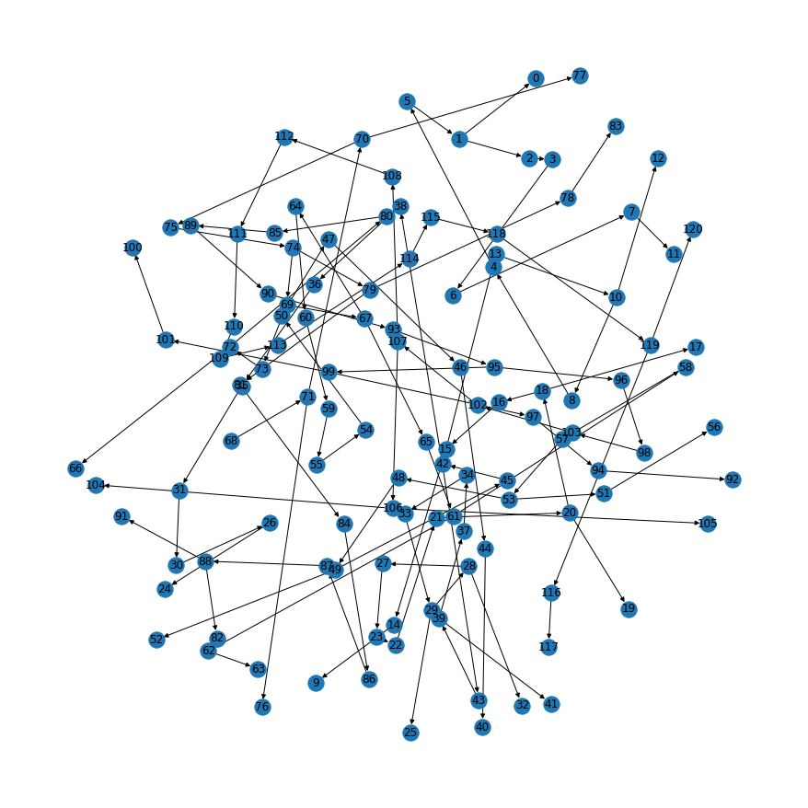
...
 |  |  | distance | head loss at 0.6m
...

